樣式表
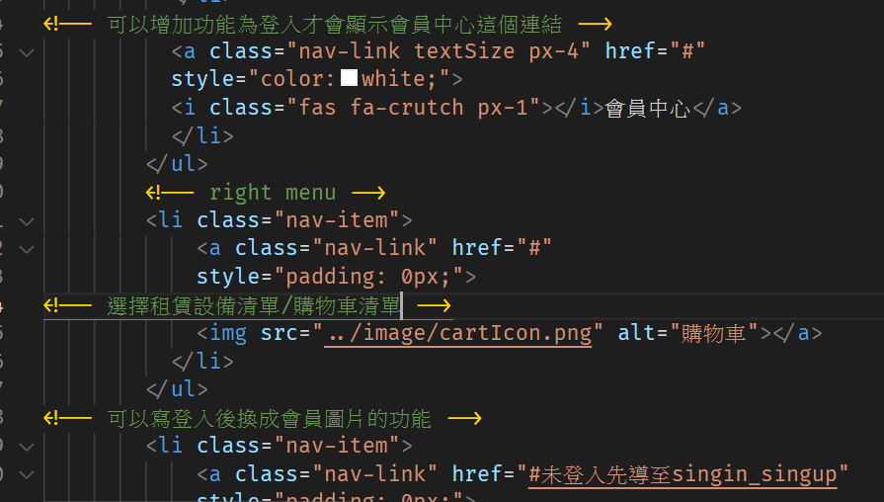
切版前請先閱讀注意事項
1. 每個區塊code開始前都要先（縮排）加【區塊名start & end!】 CSS樣式表以 【--------區塊名--------】區隔。
2. 每個css檔都要加上字體與全域設定與body背景色的code。
3. 標題icon的code如需使用，插在html檔該標題文字前。
4. bootstrap跟icon都有要預先代入的來源設定，請參考index.html裡的Header & Script複製貼上於各html檔。
5. 切版時，要先選好該版面會插入的圖片（大小尺寸不符合可以再拿圖檔給Iris協助後製），以自己的美感調整間距。
6. html檔寫code時，如果有什麼該頁會插入的功能，用註解（不縮排）寫在該行前。舉例→→→→→
7. 檔名前要加_0數字

字體命名 | /* 源泉圓體字型命名!! */ @font-face { font-family: mainfont-medium; src: url(../fonts/GenSenMaruGothicTW-Medium.ttf); } @font-face { font-family: mainfont-light; src: url(../fonts/GenSenMaruGothicTW-Light.ttf); } @font-face { font-family: mainfont-regular; src: url(../fonts/GenSenMaruGothicTW-Regular.ttf); }
全域設定 | *{ margin: 0 ; padding: 0; list-style: none; font-family: mainfont-medium; }
body背景色 | background: rgb(250, 246, 243); background-image: url(../image/background.jpg); background-attachment: fixed;

標題icon | <i class="fas fa-th-large px-3"></i>
標題顏色 | color: rgb(117,76,36);
區隔線顏色 | color:rgb(201, 139, 24);
區隔線粗細度 | size="8px"
內容字體顏色 | color: rgb(115,99,87);

